Tarea
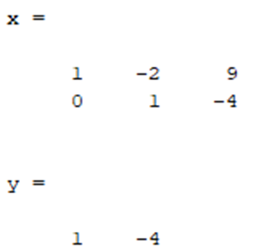
Gauss Jordan 2x2
 | x | y | =
F1 | 1 | -2 | 9 | x= | 1
F2 | 4 | 1 | 0 | y= | -4

F1 | 1 | 0 | 1
F2 | 0 | 1 | -4

Gauss Jordan 3x3
 | x | y | z | =
F1 | 3 | -2 | 5 | 38 | x= | 3
F2 | 2 | 4 | -1 | -7 | y= | -2
F3 | -7 | -3 | 4 | 5 | z= | 5
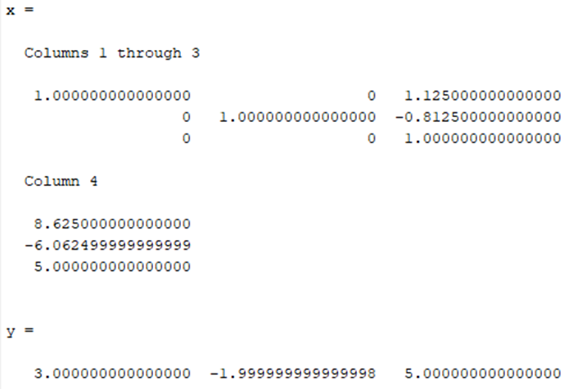
F1 | 3 | -2 | 5 | 38
F2 | 0 | -16 | 13 | 97
F3 | 0 | -23 | 47 | 281

F1 | 3 | -2 | 5 | 38
F2 | 0 | -16 | 13 | 97
F3 | 0 | 0 | 1 | 5

F1 | -3 | 2 | 0 | -13
F2 | 0 | 1 | 0 | -2
F3 | 0 | 0 | 1 | 5

F1 | 1 | 0 | 0 | 3
F2 | 0 | 1 | 0 | -2
F3 | 0 | 0 | 1 | 5

Gauss Jordan 4x4
 | w | x | y | z | =
F1 | 1 | -2 | 2 | -3 | 15 | w= | 2
F2 | 3 | 4 | -1 | 1 | -6 | x= | -2
F3 | 2 | -3 | 2 | -1 | 17 | y= | 3
F4 | 1 | 1 | -3 | -2 | -7 | z= | -1
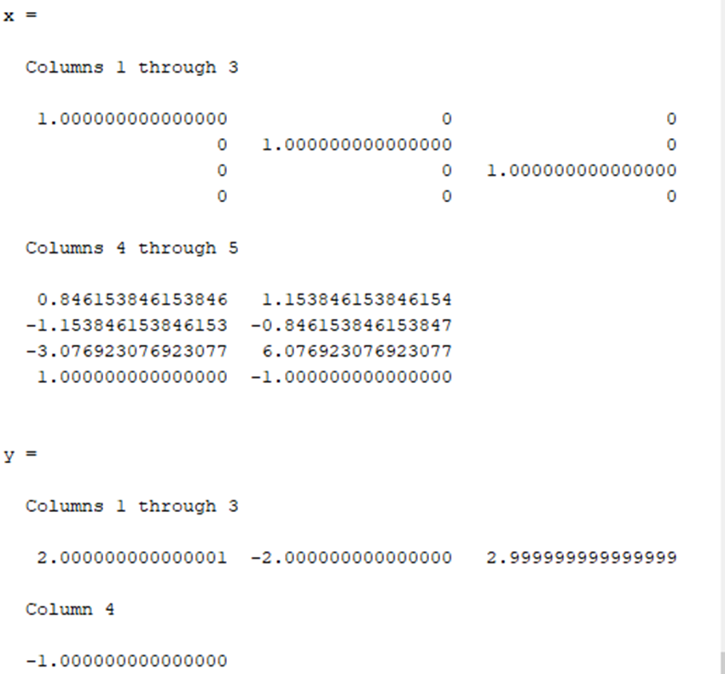
F1 | 1 | -2 | 2 | -3 | 15
F2 | 0 | 10 | -7 | 10 | -51
F3 | 0 | 1 | -2 | 5 | -13
F4 | 0 | 3 | -5 | 1 | -22

F1 | 1 | -2 | 2 | -3 | 15
F2 | 0 | 10 | -7 | 10 | -51
F3 | 0 | 0 | 13 | -40 | 79
F4 | 0 | 0 | 1 | -14 | 17

F1 | 1 | -2 | 2 | 0 | 12
F2 | 0 | 10 | -7 | 0 | -41
F3 | 0 | 0 | 13 | -40 | 79
F4 | 0 | 0 | 0 | 1 | -1

F1 | 1 | -2 | 0 | 0 | 6
F2 | 0 | 1 | 0 | 0 | -2
F3 | 0 | 0 | 1 | 0 | 3
F4 | 0 | 0 | 0 | 1 | -1

F1 | 1 | 0 | 0 | 0 | 2
F2 | 0 | 1 | 0 | 0 | -2
F3 | 0 | 0 | 1 | 0 | 3
F4 | 0 | 0 | 0 | 1 | -1

